BİLGİSAYAR P.- MYO (2)
ANTALYA BİLİM ÜNİVERSİTESİ MESLEK YÜKSEKOKULU BİLGİSAYAR PROGRAMCILIĞI PROGRAMI 2024-2025 GÜZ DÖNEMİ DERS PROGRAMI

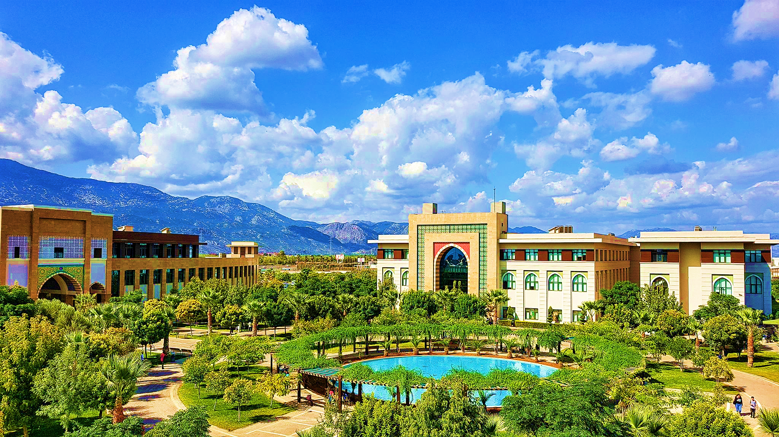

SAAT | PAZARTESİ |  | SALI |  | ÇARŞAMBA |  | PERŞEMBE |  | CUMA
 | 1.SINIF | 2.SINIF | 1.SINIF | 2.SINIF | 1.SINIF | 2.SINIF | 1.SINIF | 2.SINIF | 1.SINIF | 2.SINIF
9:00:00
9:30:00 |  | BTP 211 GÖRSEL PROGRAMLAMA I A1-12 09.30-12.30 Öğr. Gör. Pınar Öztürk |  | BTP 215 NESNE TABANLI PROGRAMLAMA II Section II AG-08 09.30-12.30 Öğr. Gör. Pınar Öztürk | BTP 243 GİRİŞİMCİLİK B1-64 09.30-12.30 Öğr. Gör. M. Fetih Mekteplioğlu | BTP 217 İNTERNET PROGRAMCILIĞI Section I AG-08 09.30-12.30 Dr. Raziye Hale Topaloğlu | MAT 101 MATEMATİK A1-92/93 09.30-12.30 Öğr. Gör. M. Fetih Mekteplioğlu | BTP 215 NESNE TABANLI PROGRAMLAMA II Section I AG-08 09.30-12.30 Öğr. Gör. Pınar Öztürk |  | BTP 213 VERİ TABANI I Section I AG-08 09.30-12.30 Öğr. Gör. Pınar Öztürk
10:00:00
10:30:00 |  |  | BTP 113 BİLGİSAYAR DONANIMI B1-67 10.30-12.30 Dr. Öğr. Üy. Süleyman Cengizci
11:00:00 | BTP 115 PROGRAMLAMAYA GİRİŞ I Section II AG-08 14.00 – 17.00 Dr. Raziye Hale Topaloğlu
11:30:00
12:00:00
12:30:00
13:00:00
13:30:00
14:00:00 | BTP 115 PROGRAMLAMAYA GİRİŞ I Section I AG-08 14.00 – 17.00 Dr. Raziye Hale Topaloğlu |  |  | BTP 233 Genel Etkileşim ve İletişim AG-08 14.00-17.00 Dr. Öğr. Üyesi Caner ÜNAL | A1-12 saklı | BTP 217 İNTERNET PROGRAMCILIĞI Section II AG-08 14.00-17.00 Dr. Raziye Hale Topaloğlu | BTP 111 ALGORİTMA VE PROGRAMLAMA TEMELLERİ B1-64 14.00-17.00 Dr. Raziye Hale Topaloğlu | BTP 234 İŞ ZEKASI AG-08 14.00-17.00 Tuğba Tunç-Abubakar |  | BTP 213 VERİ TABANI II Section II AG-08 14.00-17.00 Öğr. Gör. Pınar Öztürk
14:30:00
15:00:00
15:30:00
16:00:00
16:30:00
17:00:00
17:30:00
18:00:00
18:30:00
 |  | 1.SINIF | MESLEK YÜKSEKOKUL MÜDÜRLÜĞÜ - 2024/2025
 |  | 2.SINIF

